エビデンス
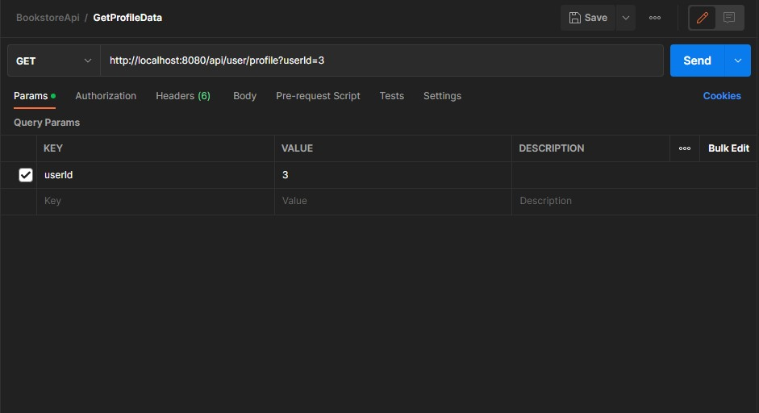
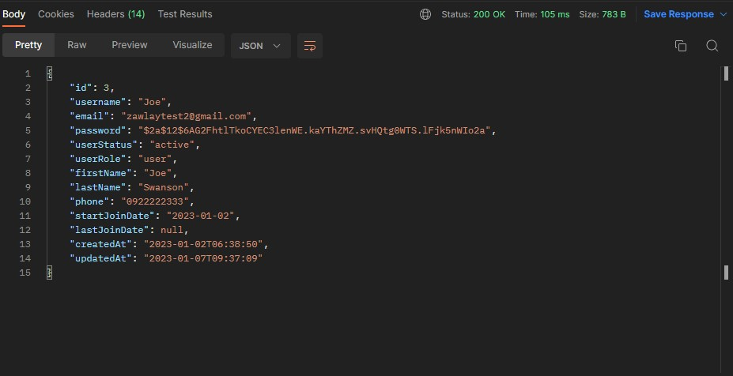
02_015_001

 | リクエスト | リスポンス

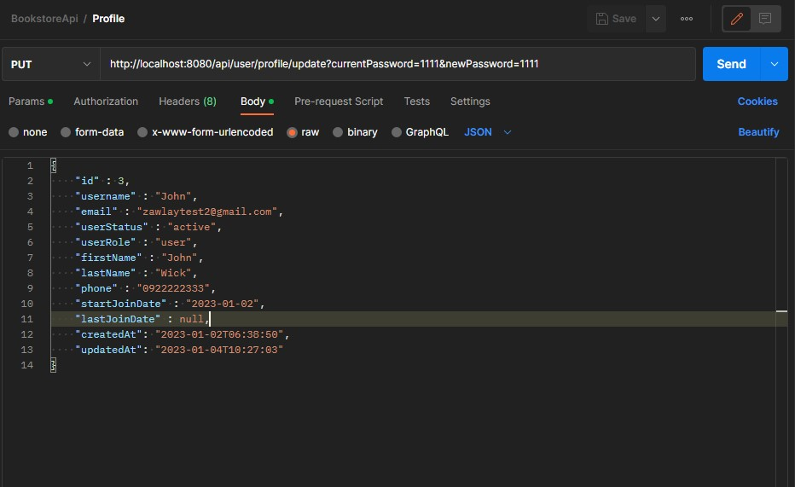
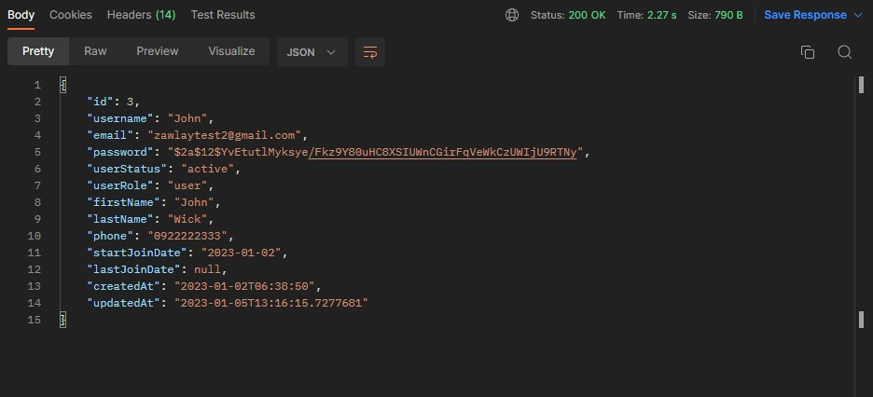

02_015_002

DBに存在しないID
 | リクエスト | リスポンス

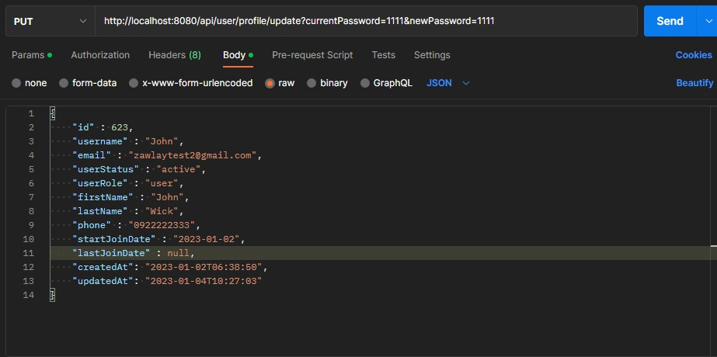

一致しないパスワード
02_015_003

 | リクエスト | リスポンス

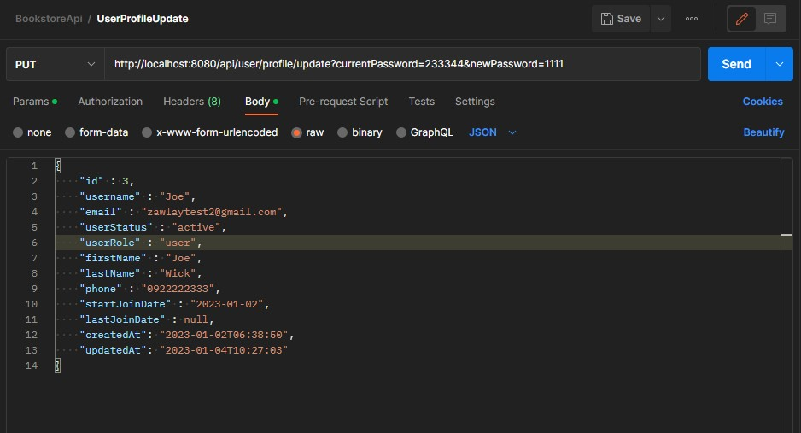

admin@gmail.comのID
02_015_004

 | リクエスト | リスポンス

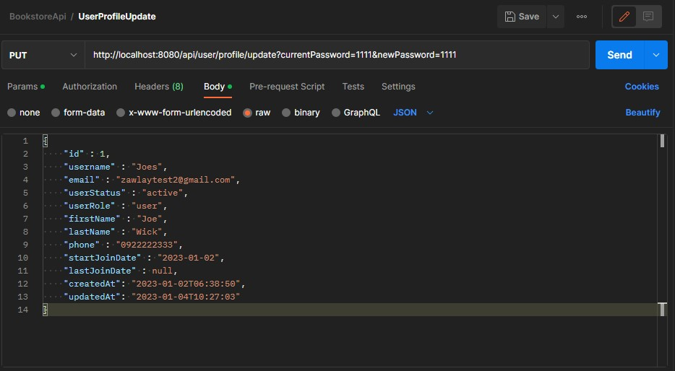

02_015_005

 | リクエスト | リスポンス

